Arkusz1
ID | D04
Project | TestArenaBeta
Title | [WYDANIA] Funkcja "Klonowanie - Powrót" przekierowuje nas do nieprawidłowej strony.
Configuration | Windows 10, Chrome Wersja 81.0.4044.129
Version | TestArenaBeta Wersja 3.1.1166
Severity | High
Priority | Critical
Reporter | Jakub Makiewicz
Description/Steps | 1. Otwieramy aplikację TestArena http://beta.demo.testarena.pl/ 2. Klikamy w panel "Wydania". 3. W spisie wydań klikamy w funcję "Akcje" przy obojętnie jakim wydaniu i wybieramy opcję "klonuj". 4. Wpisujemy nazwę oraz datę rozpoczęcia i zakończenia i klikamy "zapisz i kontunuuj" 5. Wybieramy termin realizacji i klikamy "zapisz i zakończ". 6. W prawym górnym rogu klikamy "POWRÓT".
Expected result | Funkcja "POWRÓT" powinna przenieść nas z powrotem na ekran z listą wydań.
Real result | Wyłączenie aplikacji i komunikat na stronie "Potwierdź ponowne przesłanie formularza".
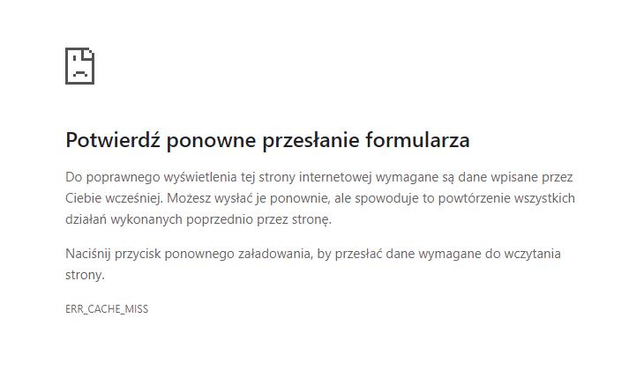
Attachments

